상품제안서
디자인USB멀티탭(일반A타입) | 상품코드: S02015

 |  |  |  |  |  |  | 02-713-8555 | www.synergygift.co.kr
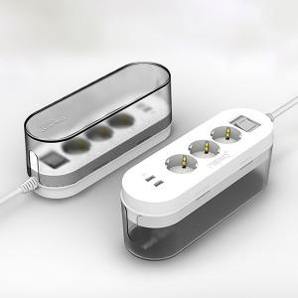 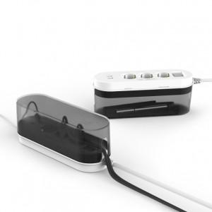

【상세/제작정보】

【인쇄/포장옵션】 | 실크 / 포장지포장

【공급단가】 | 수량 | 50~ | 100~ | 500~ | 1,000~ | 2,000~
*VAT별도 | 1.5M | 11,470원 | 11,050원 | 10,620원 | 10,200원 | 9,940원
 | 3M | 12,960원 | 12,480원 | 12,000원 | 11,520원 | 11,230원

【상품 URL】 | https://www.synergygift.co.kr:443/src/goods_detail.php?gdno=2370

